このテンプレートの使い方
ヒント：
* この次のタブのB～AE列に、SEOの各要素を記入してください。
* それぞれの要素にターゲットキーワードのバリエーションを取り入れてください。
* 各ページは、1つの語句に関してのみ最適化してください。
* SEOの計画が完成したら、変更内容を実際のウェブサイトに自ら反映するか、別の人（IT部門や外部業者）にその作業を委託してください。 メモ：完成までには時間がかかります。週あたり5～10ページ分ずつ進めるのを目標にしてください。
このSEOテンプレートの使い方
このExcelファイルは、WebサイトのオンページSEO（検索エンジン最適化）の作業を整理するためのSEOテンプレートです。SEOの計画を綿密に練り上げることができ、ページとキーワードの関連性を高められます。また、変更点と結果の両方を一元的に管理できます。以下、このシートでは、テンプレートの各列の使い方について細かく説明していきます。また、レイアウトの微妙な違いがもたらす効果や、このテンプレートを使って生産性を最大限に高めるためのヒントも紹介します。
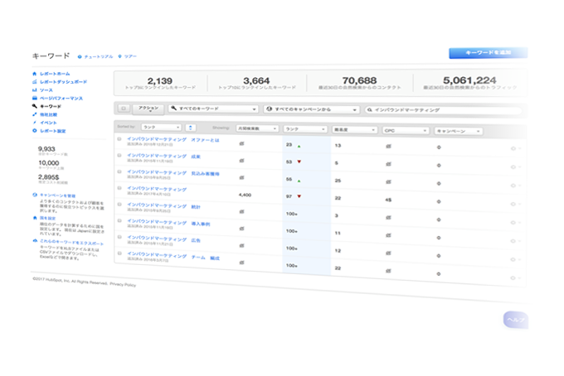
次の一歩：
SEOの強い味方となるHubSpotのSEOツールを、無料でぜひお試しください。このテンプレートでオンページSEOの計画とトラッキングを整理したら、その次は、一連の作業からどのような成果が生まれているかを把握することが重要です。
HubSpotのKeywords（キーワード）ツールでは、自サイトと競合サイトで検索ランクに入っている語句を探り、どのキーワードをターゲットにしたらよいかを把握できます。
A列：コンテンツの種類
作業するページの種類を表します。トップページなのか内部ページなのか。ランディングページなのかブログ記事なのか。製品紹介ページなのかサンキューページなのか。ページに加える編集と、ページ全体の狙いとをきちんと合致させるために、編集するページの種類を明記しておくことは重要です。

B列：現在のURL
現在のURLは、手動で入力してもよいですし、サイトクローラーのレポートをエクスポートしてもかまいません。HubSpotを使ってサイトを運用している場合は、［Reports（レポート）］の下にある［Page Performance（ページパフォーマンス）］ツールで、インデックス化された全ページをエクスポートできますので、その中からURLをコピー＆ペーストしてください。HubSpotを使っていない場合は、Xenuのリンククローラー（http://xenus-link-sleuth.en.softonic.com）などの無料ツールをお試しください。

メモ：こうしてエクスポートしたファイルを取り込む際には、何らかのクリーンナップ作業が必要となります。ほとんどのツールでは、最適化が不要なページもエクスポートの中に含まれています。テンプレート／スプレッドシートを重要度の順に並べ替え、URLに基づいて、週あたり5～10ページずつ最適化していきましょう。こうすることで、時間をうまく使いながら、最適化を着実に進めていくことができます。

C列：現在のページタイトル
最適化するページの現在のタイトルを記入します。「現在のURL」列で説明したように、ツールでエクスポートしたページタイトルを取り込んでもかまいません。

E列：現在のページの説明
列名のとおり、現在のページの説明です。ページのメタディスクリプションと呼ばれることもあります。「現在のURL」列で説明したように、ツールでエクスポートしたページタイトルを取り込んでもかまいません。

G列：ページの目的
このページの全体的な目的です。手作業で定めることをお勧めします（1ページ単位か、あるいはいくつかのページをまとめたグループ単位で定めます）。製品情報、ソリューションの説明、FAQ、イベントのプロモーションなど、ページの最終的な目的は何でしょうか。このページのコンテンツは、これまでその目的を果たせてきたでしょうか。

H列：ターゲットオーディエンス
オンページSEOの出発点となる重要な概念です。ターゲットオーディエンス（あるいはバイヤーペルソナ）とは、どの客層に向けてコンテンツを執筆するかという対象のことです。執筆の対象がわからないとしたら、SEOの施策で誰を惹きつけようとしているのかわからないことになり、コンテンツの方向性が定まりません。各ページでターゲットにするペルソナのタイプを明確に定めましょう。

J列：編集日
各ページを編集するごとに、その日付を記入してください。すべてのページを一度に編集するのは絶対無理ですから、変更を加えた日を記録しておくことが肝心です。特に、上司や発注元など、誰かに進捗報告が必要な場合には重要です。

K列：新しいページタイトル
ここから、新しいSEO戦略の計画に入ります。各ページの新しいページタイトルを手作業で記入／立案してください。ここでの目標は、ページの目的を簡潔に打ち出すことです。ベストプラクティス（成功実績のある手法）としては、「キーワード | キーワードのバリエーション」という形式のページタイトルがよいでしょう。テンプレートに記入してある例を参考にしてください。

L列：ページタイトルの長さ
文字数が所定の上限以内にきちんと収まっているかどうかを確認するための列です。ページタイトルは（全角で）35文字以下にすることをお勧めします。このテンプレートでは、長さは自動計算で表示されます。

ヒント：最適化プロジェクトの手軽な第一歩として、まずは（全角で）35文字を超えているページタイトルをすべて新しくするところから始める手もあります。

M列：新しいページの説明
新しいページの説明を入力してください。ページタイトルで打ち出したキーワードを何らかの形で取り入れて、簡潔な文で説明しましょう。ページ自体の内容を同じ語句でそのまま繰り返しただけの説明ではいけません。

N列：ページの説明の長さ
文字数が所定の上限以内にきちんと収まっているかどうかを確認するための列です。自動計算で表示されます。ページタイトルは150文字以下にすることをお勧めします。

O列：ターゲットキーワード
ターゲットキーワードとは、各ページの指定トピックであると考えてください。各ページのトピックは1つに絞って定めましょう。その方が、深く掘り下げた詳細な情報を提供できます。また、トピックを1つに絞るということは、各ページの最適化の対象を1つのキーワードに絞るということになります。

メモ：この規則にはいくつかの例外があります。たとえば、トップページには複数のターゲットキーワードがふさわしい場合があります。トップページの目的は、Webサイト全体やビジネス全体について説明することです。そのためには、いくつかのキーワードが必要かもしれません（4つが典型的です）。

P列：コンテンツ
1ページあたりの文章は、少なくとも900文字程度を目指しましょう。綿密かつ明快で、解決策を提示するコンテンツが求められます。ここでもやはり、ターゲットオーディエンスに向けて書くことが肝心です。どのようにすればオーディエンスの役に立てるでしょうか。また、コンテンツに説得力を持たせるためには、書き間違いがないことも大切です。スペルチェックや文法チェックを実行しましょう。さらに、読みやすくて意味がすっと伝わるように、コンテンツのフォーマットも工夫しましょう。

Q列：ヘッダー
コンテンツの導入部で使うヘッダーを決めてください。ヘッダーを配置することによって、読みやすく理解しやすいコンテンツになります。また、読み手や検索エンジンにとって、視覚的な手がかりにもなります。通常は、ページの先頭で使うヘッダーはH1ヘッダーにします。しかし、ページの目的を先頭部のどこかで明確に規定しているのであれば、そのデザインルールに必ずしも厳密に従う必要はありません。

R列：サブヘッダー
サブヘッダーの役割はヘッダーと同様ですが、コンテンツの小見出しとして、各セクションの先頭に配置します。サブヘッダーを使うことで、理解しやすい手頃なサイズにコンテンツを視覚的に分割できます。

S～T列：画像
読み手に向けた視覚的な手がかりとしては、画像も効果的です。特にブログ記事では、コンテンツに利用者を引きつける効果があります。使用する画像は、的を射たものであること、コンテンツと関連していること、興味を引く大きさであることが肝心です。また、画像のファイル名も適切に付けましょう。キーワードとコンテキストを交えたファイル名にしておくと効果的です。たとえば、「image123.jpg」よりも、「keyword_and_how_it_relates.jpg」のような名前の方がよいでしょう。さらに、代替テキストにもできる限り説明を記入しておきましょう。

U～V列：内部リンク
作成するコンテンツの中で、別の情報やページを参照するときには、その参照先へのリンクを配置します。参照先は、同じサイト内の場合と、外部サイトの場合とがあります。外部サイトにリンクするときには、そのリンク先にSEO評価を与えるかどうかを設定できます。具体的には、リンクを「nofollow」として設定すると、評価を与えないという意味になります。nofollowリンクとは、検索エンジンのクローラーに対して、そのURLやリンクを辿らないよう指示する指令です。しかし、リンク先が信頼できるサイトであれば、nofollowは設定せずにリンクして、SEO評価を与えるのがベストプラクティスです。別のページにリンクするのは、情報源に言及したり、詳細情報のありかを示したりするときです。たとえば、ある話題のさわりの部分に簡単に触れることだけを目的とした概要ページがあるとして、その話題についてもっと詳しく説明したページが同じサイト内に別途存在するのであれば、概要ページから詳細ページにリンクしておくのが合理的です。ハイパーリンクの部分に記述するテキストのことをアンカーテキストといいます。多くの場合、「ここをクリック」「続きを読む」などの語句はアンカーテキストです。適切な場合はそれでもかまいませんが、可能であれば、参照するページに関するいくつかの語句（できればキーワード）を自然な形で組み込んでおきましょう。

W列：ソーシャルメディアでのシェア
コンテンツがどのような形で利用されるかは、ページの成果を大きく左右します。ソーシャルメディアでのシェアは、サイトのSEOで重要な要素の1つです。利用者がコンテンツを簡単にシェアできるよう、シェア用のリンクを目立つ場所に配置しておきましょう。

X～AD列：CTA
Webサイトでは、すべてのページにコンバージョンのチャンスがあります。そこで、どのページにもCTA（Call-To-Action）を少なくとも1つは配置しておきましょう。同じページに複数のCTAを配置するケースも多々あります。可能であれば、セールスファネルの各段階、すなわち、Top of the Funnel（ファネルの最上層）、Middle of the Funnel（ファネルの中位層）、Bottom of the Funnel（ファネルの最下層）のそれぞれのCTAを用意しておきましょう。CTAを追加するときや、関連性を高めるなどの目的でCTAの編集／更新を行うときには、コンバージョン率の変化も忘れず記録しておきましょう。

AG列：メモ
必要に応じて、メモを記入しておきましょう。たとえば、コンテンツが古くなっていて内容の全面刷新が必要かどうかや、同じトピックについてもっと詳しく説明するためのブログ記事を用意した方がよいか、URLが変わる場合にページの移動が必要かどうか、301リダイレクトの設定が必要かどうかなどを記入しておくことをお勧めします。また、必要な作業項目を記入して管理する場所としても最適です。

HubSpotのツールの使い方
ヒント：
* このページでは、HubSpotのKeywords（キーワード）ツールを使って自社のビジネスに関連するキーワードを見つける方法を説明します。何も購入する必要はありません。無料で30日間お試しいただけます。
* 核となるキーワード群が定まったら、「最適化テンプレート」を使って、HubSpotのSEOツールと組み合わせてウェブサイトの完全な最適化戦略を計画できます。
HubSpotのKeywordsツール
ネット上で見つけてもらうための第一歩は、自社の製品やサービスを世の人が検索するときに、どのような語句を使っているかを知ることです。HubSpotは、検索ボリュームが多くて競合が少ない語句を簡単に見極めることができるツールを用意しています。それを基に最適化を行えば、的確なトラフィックをサイトに呼び込むことができます。

検索ランクに入っているキーワードを探り出し、進展の度合いを追跡できます。
競合サイトで検索ランクに入っているキーワードを把握し、自社と比較対照できます。
代替キーワードのリストを作成し、コンバート（転換）していないキーワードに代えて利用できます。

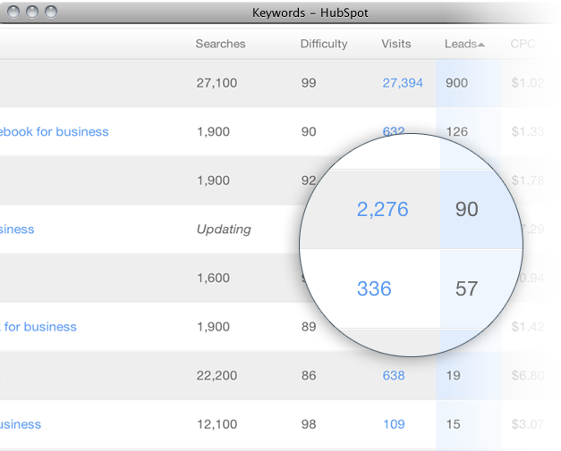
HubSpotのSEOツールを30日間無料お試し 興味をお持ちでしたらぜひHubSpotのSEOツールを今すぐお試しください。次のような便利な機能があります。
キーワード分析：最も効果が高いキーワードを探り出して推移を分析できます。
リンクトラッキング：インバウンドリンクと、そこから得たリードを把握できます。
ページレベルのSEO：検索ランクが低いサイトやページを診断し、修正を加えることができます。
ここをクリックして、今すぐお試しください。
概要
HubSpot Keywordツールを、この最適化テンプレートと組み合わせることで、次のように活用できます。
*トラフィックの獲得：ウェブサイトのあらゆるページのトラフィックを増やせます。
*キーワードのバリエーション探し：検索ランクに入りやすいキーワードを見つけられます
*ブレーンストーミング：新しいブログ記事のタイトルや、コンテンツに関するアイデアを考え出すことができます。
*チャンスの発見：検索で競合サイトより優位に立つ機会を見つけられます。

手順
1.HubSpotトライアルにログインし、Keywordsツールを開く
［Content（コンテンツ）］ > ［Keywords（キーワード）］を開きます。

2.Keywordsツールにキーワードを追加
まず、自社のビジネスに合致するキーワードを追加します。 ［Add Keywords（キーワードを追加）］ボタンをクリックします。

Keywordsツールに追加したいキーワードのリストが既にある場合は、テキストフィールドに貼り付けます。（キーワードは1行に1つずつ記述してください）。
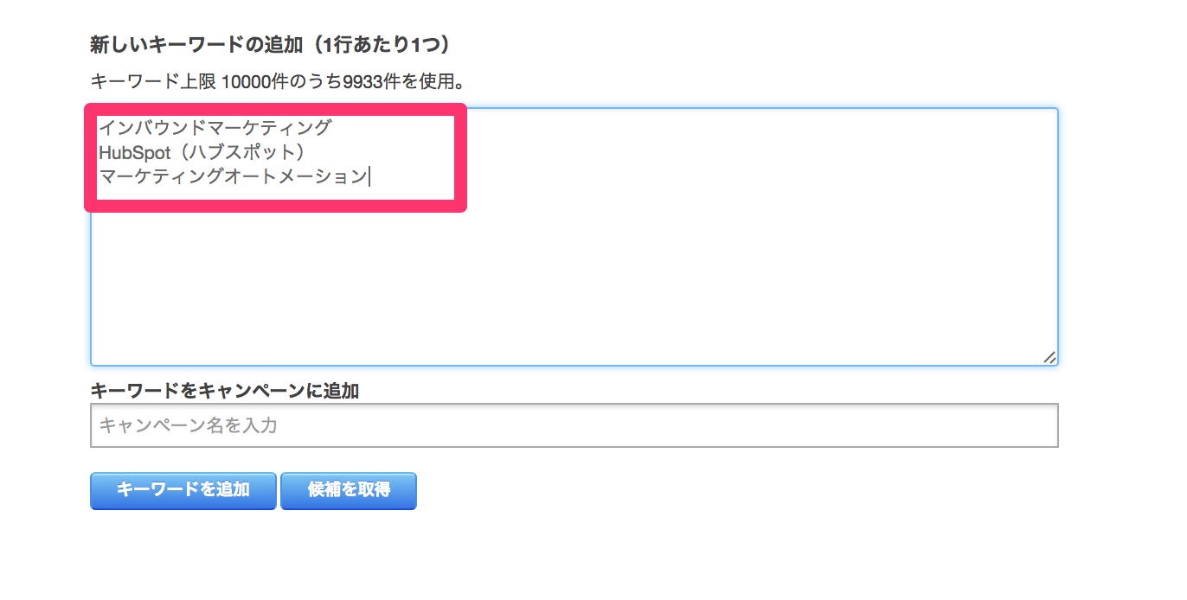

さらに、追加したキーワードと関連づけるキャンペーンを選択できます。
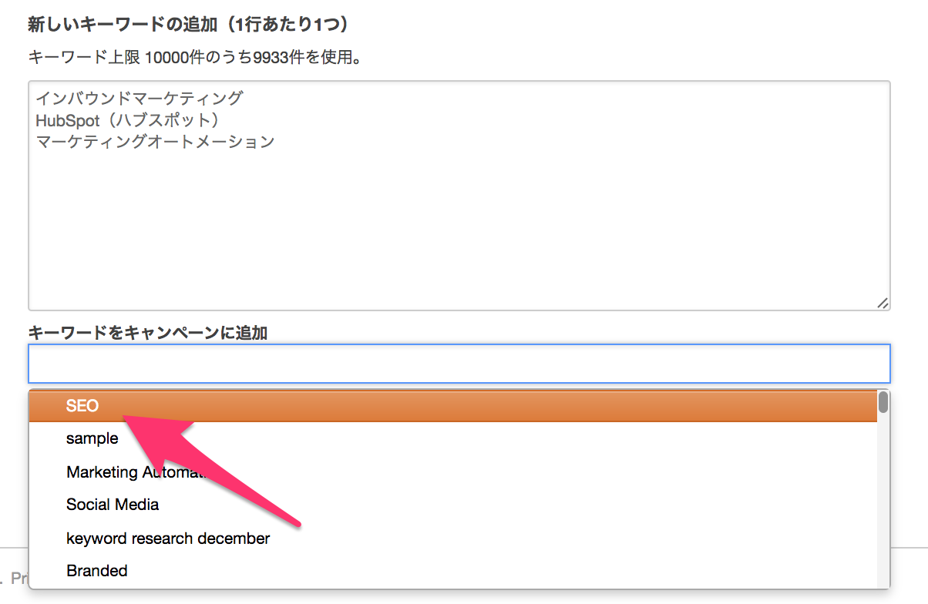

「マーケティングキャンペーン」ごとにキーワードをグループ化すると、キーワードのリスト全体をトピックに応じて整理でき、SEOに優先順位をつけやすくなります。その場合、オファーする製品の違いや、ターゲットオーディエンスのセグメントの違いなど、トピックの違いに応じてそれぞれ別々のキャンペーンとなります。

3.結果をフィルタリングする
Keywordsツールの列をフィルタリングして、3つのデータ要素を同時に参照することで、素早い比較が可能になります。

それぞれの測定指標の意味は次のとおりです。

Visits（訪問回数） - オーガニック検索経由の訪問回数です。ユーザーがこのキーワードを検索した後で訪問した回数を表します。24時間ごとに更新され、過去30日間のデータが表示されます。
Contacts（コンタクト数） - オーガニック検索経由のリード数です。ユーザーがこのキーワードを検索した後でリードとなった数を表します。24時間ごとに更新され、過去30日間のデータが表示されます。
Rank（ランク） - ユーザーが検索エンジンでそれぞれの語句を検索したときに、結果ページでウェブサイトがどのあたりにランクされるかという概算値です。実際の検索エンジンでは、さらにパーソナライズやローカライズなどの要素が加味されることから、検索ごとにランクが異なる可能性がある点に注意してください。
Monthly Searches（月間検索数） - このキーワードが完全一致で検索された月間検索回数です。場所を設定した場合はその場所の情報が、それ以外の場合はグローバルの情報が表示されます。
Difficulty（難易度） - このキーワードが検索されたときに検索ランクに入るのがどの程度難しいかを、0～100で表した値です。難易度が70を超えるキーワードは、検索ランクに入るのが極めて難しいと考えられます。初めのうちは、難易度が低いキーワード（0～40）をターゲットにして、サイトの訪問者が増えてきた段階で、難易度が中程度のキーワード（40～60）をターゲットにするなど、工夫することをお勧めします。
CPC - このキーワードをターゲットとするペイドサーチのキャンペーンを実施していた場合のクリック単価（CPC）の概算を表します。場所を設定した場合は、その場所の情報が表示されます。
Campaigns（キャンペーン） - このキーワードを割り当てたキャンペーンの数です。数字をクリックするとキャンペーンが表示されます。
Date Added（追加日） - Keywordsツールにキーワードを追加した日付です。

4.分析と調整を行う
HubSpotのKeywordsツールでは、狙いやすいターゲットを簡単に見極められます。［Select a recommendation（推奨を選択）］タブをクリックして、［Ranking Opportunities（ランキングの可能性）］をクリックすると、キーワードを向上する方法がわかります。

［Select a recommendation（推奨を選択）］の下の［Competitors（競合）］オプションをクリックすると、競合サイトより優位に立つチャンスがあるキーワードを確認できます。

ぜひHubSpotトライアルを今すぐお試しになり、ウェブサイトのSEOにお役立てください。

